02-18 Movimientos Ant. Fin.
Dirección General de Contabilidad Gubernamental
Formulario Resumen Movimientos Anticipos Financieros
Valor RD$
Fecha:
30
06
22
Día
Mes
Año

 |  |  |  | Código |  | Denominación
 | Capítulo: |  |  |  | 202 | MINISTERIO DE INTERIOR Y POLICIA
 | Sub-Capítulo: |  |  |  | 2 | POLICIA NACIONAL
 | DAF: |  |  |  | 1 | POLICIA NACIONAL
 | UE: |  |  |  | 5 | DIRECCION GRAL. DE SEGURIDAD DE TRANSITO Y TRANSPORTE TERRESTRE

 | A |  |  |  |  | B |  |  |  |  | C | D |  |  |  |  |  |  |  | E |  | F
 | ESTRUCTURA PROGRAMÁTICA |  |  |  |  | TIPO DE ANTICIPO FINANCIERO |  |  |  |  | No. de Expendiente | MOVIMIENTO ANTICIPO FINANCIERO

 | Prog | Sub-Prog | Proy |  | Act/Obra | FRI | FEA | FRE | FAS | FAC |  | Monto de Apertura 1 | Aumento (Disminución) 2 | Total Anticipo Financiero 3 = 1+2 | Monto Transferido por la T. N. 4 | Rendición del Anticipo Financiero |  |  |  | Devolución de Disponibilidades |  | Regularizaciones
 |  |  |  |  |  |  |  |  |  |  |  |  |  |  |  | Parcial | Total | Monto Rendido 5 | Monto por Rendir 6 = 3-5 | Monto Depositado | No. Volante / Transfer. en la Cuenta R. D. | No. de Documento | Monto Regularizado
1 |  |  |  |  |  |  |  |  |  |  |  | 0.00 | 0.00 | 0.00 | 0.00 |  |  | 0.00 | 0.00 | 0.00 |  |  | 0.00
2 |  |  |  |  |  |  |  |  |  |  |  | 0.00 | 0.00 | 0.00 | 0.00 |  |  | 0.00 | 0.00 | 0.00 |  |  | 0.00
3 |  |  |  |  |  |  |  |  |  |  |  | 0.00 | 0.00 | 0.00 | 0.00 |  |  | 0.00 | 0.00 | 0.00 |  |  | 0.00
4 |  |  |  |  |  |  |  |  |  |  |  | 0.00 | 0.00 | 0.00 | 0.00 |  |  | 0.00 | 0.00 | 0.00 |  |  | 0.00
5 |  |  |  |  |  |  |  |  |  |  |  | 0.00 | 0.00 | 0.00 | 0.00 |  |  | 0.00 | 0.00 | 0.00 |  |  | 0.00
6 |  |  |  |  |  |  |  |  |  |  |  | 0.00 | 0.00 | 0.00 | 0.00 |  |  | 0.00 | 0.00 | 0.00 |  |  | 0.00
7 |  |  |  |  |  |  |  |  |  |  |  | 0.00 | 0.00 | 0.00 | 0.00 |  |  | 0.00 | 0.00 | 0.00 |  |  | 0.00
8 |  |  |  |  |  |  |  |  |  |  |  | 0.00 | 0.00 | 0.00 | 0.00 |  |  | 0.00 | 0.00 | 0.00 |  |  | 0.00
9 |  |  |  |  |  |  |  |  |  |  |  | 0.00 | 0.00 | 0.00 | 0.00 |  |  | 0.00 | 0.00 | 0.00 |  |  | 0.00
10 |  |  |  |  |  |  |  |  |  |  | NO APLICA * | 0.00 | 0.00 | 0.00 | 0.00 |  |  | 0.00 | 0.00 | 0.00 | NO APLICA |  | 0.00
11 |  |  |  |  |  |  |  |  |  |  |  | 0.00 | 0.00 | 0.00 | 0.00 |  |  | 0.00 | 0.00 | 0.00 |  |  | 0.00
12 |  |  |  |  |  |  |  |  |  |  |  | 0.00 | 0.00 | 0.00 | 0.00 |  |  | 0.00 | 0.00 | 0.00 |  |  | 0.00
13 |  |  |  |  |  |  |  |  |  |  |  | 0.00 | 0.00 | 0.00 | 0.00 |  |  | 0.00 | 0.00 | 0.00 |  |  | 0.00
14 |  |  |  |  |  |  |  |  |  |  |  | 0.00 | 0.00 | 0.00 | 0.00 |  |  | 0.00 | 0.00 | 0.00 |  |  | 0.00
15 |  |  |  |  |  |  |  |  |  |  |  | 0.00 | 0.00 | 0.00 | 0.00 |  |  | 0.00 | 0.00 | 0.00 |  |  | 0.00
16 |  |  |  |  |  |  |  |  |  |  |  | 0.00 | 0.00 | 0.00 | 0.00 |  |  | 0.00 | 0.00 | 0.00 |  |  | 0.00
17 |  |  |  |  |  |  |  |  |  |  |  | 0.00 | 0.00 | 0.00 | 0.00 |  |  | 0.00 | 0.00 | 0.00 |  |  | 0.00
18 |  |  |  |  |  |  |  |  |  |  |  | 0.00 | 0.00 | 0.00 | 0.00 |  |  | 0.00 | 0.00 | 0.00 |  |  | 0.00
19 |  |  |  |  |  |  |  |  |  |  |  | 0.00 | 0.00 | 0.00 | 0.00 |  |  | 0.00 | 0.00 | 0.00 |  |  | 0.00
20 |  |  |  |  |  |  |  |  |  |  |  | 0.00 | 0.00 | 0.00 | 0.00 |  |  | 0.00 | 0.00 | 0.00 |  |  | 0.00
21 |  |  |  |  |  |  |  |  |  |  |  | 0.00 | 0.00 | 0.00 | 0.00 |  |  | 0.00 | 0.00 | 0.00 |  |  | 0.00
22 |  |  |  |  |  |  |  |  |  |  |  | 0.00 | 0.00 | 0.00 | 0.00 |  |  | 0.00 | 0.00 | 0.00 |  |  | 0.00
23 |  |  |  |  |  |  |  |  |  |  |  | 0.00 | 0.00 | 0.00 | 0.00 |  |  | 0.00 | 0.00 | 0.00 |  |  | 0.00
24 |  |  |  |  |  |  |  |  |  |  |  | 0.00 | 0.00 | 0.00 | 0.00 |  |  | 0.00 | 0.00 | 0.00 |  |  | 0.00
 | TOTALES GENERALES |  |  |  |  |  |  |  |  |  |  | 0.00 | 0.00 | 0.00 | 0.00 |  |  | 0.00 | 0.00 | 0.00 |  |  | 0.00
 | NOTA | * |  |  |  |  |  | ESTE FORMULARIO NO APLICA PARA ESTA INSTITUCION, EN RAZON DE QUE NO TENEMOS SOLICITADOS NI APROBADOS ANTICIPOS FINANCIEROS EN ESTE PERIODO. |  |  |  |  |  |  |  |  |  |  |  |  |  |  | DG-INS-02-18

 |  | Lic. Ybelise A. Tejada D. |  |  |  |  |  |  |  |  |  |  |  | Lic. Eladia Mercedes Peña |  |  |  |  |  | Lic. Juan A. Solis Rosario, Gral. De Brigada ®P.N.
 |  | Preparado por |  |  |  |  |  |  |  |  |  |  |  | Revisado por |  |  |  |  |  | Autorizado por
 |  | Enc. Contabilidad |  |  |  |  |  |  |  |  |  |  |  | Auditor UAI |  |  |  |  |  | Director Administativo y Financiero
 |  | Puesto que ocupa |  |  |  |  |  |  |  |  |  |  |  | Puesto que ocupa |  |  |  |  |  | Puesto que ocupa
 |  | 01-Jul-2022 |  |  |  |  |  |  |  |  |  |  |  | 01-Jul-2022 |  |  |  |  |  | 01-Jul-2022
 |  | Fecha de preparación |  |  |  |  |  |  |  |  |  |  |  | Fecha de revisión |  |  |  |  |  | Fecha de autorización

ANEXOS 02-30 DEPRECIACION
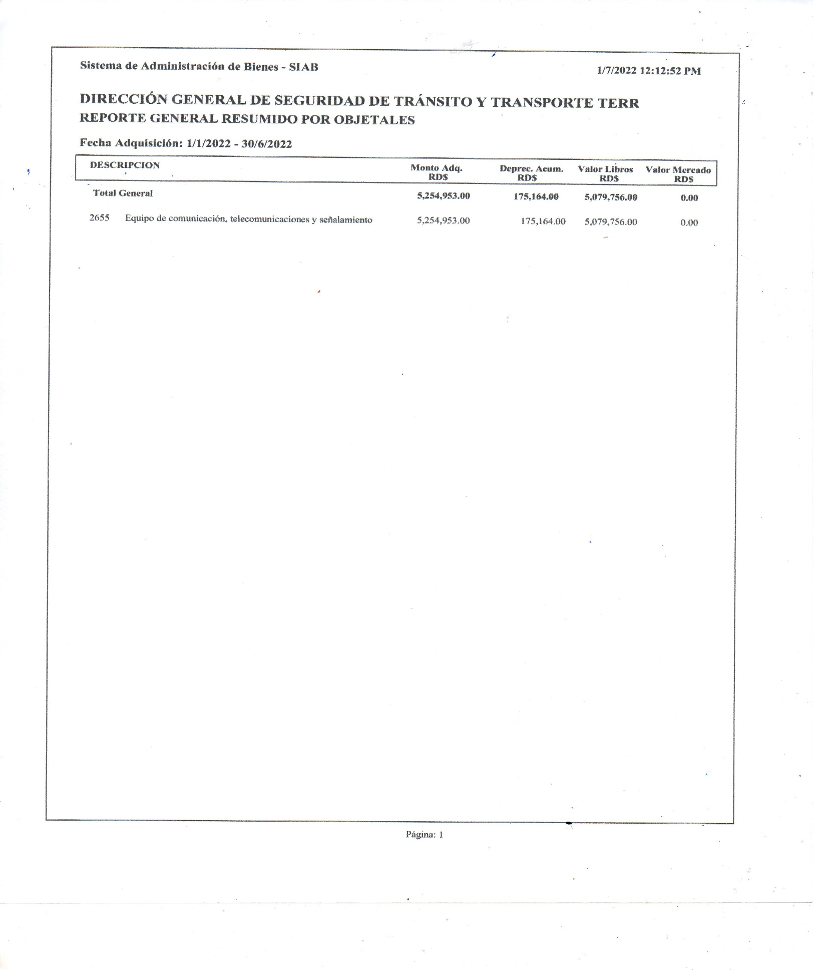

Reportes dep. años ant.
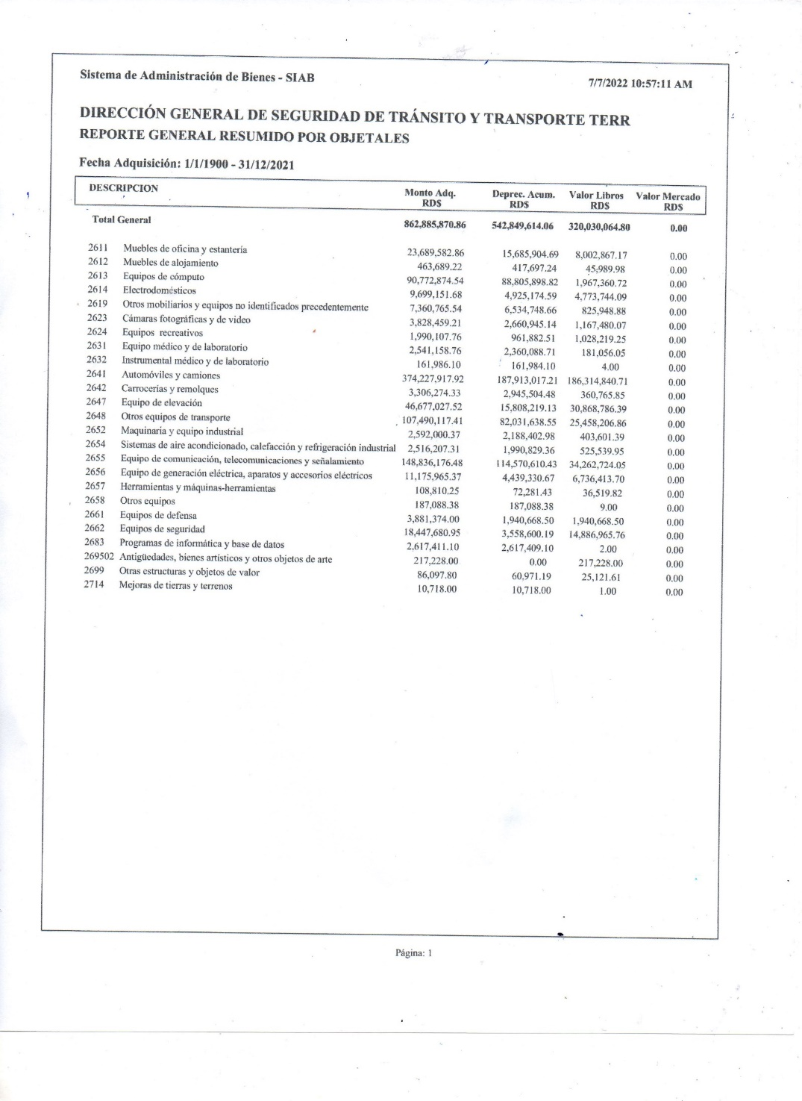

ANEXOS 02-33-b
